要件定義（構造化詳細）
SAXSテンプレート
 | 必須 | 内容 |  |  | 備考
入力ファイル | o | (例) sample_data.ras
出力ファイル（項目） |  | ファイル種別 | ファイル名 | 処理内容
出力ファイル |  | データファイル | sample_data.ras | -- | 生の強度データ(.ras, .rasxファイル)
 |  | データファイル | sample_data_blank.ras | -- | リファレンスの強度データ(.ras, .rasxファイル)
 |  | メタデータファイル | metadata.json | --
 |  | 構造化ファイル | sample_data.csv | -- | 数字データファイル - 2theta (deg): 回折角度（度） - q (Angstrom^-1): スキャンベクトル（A?1） - data: Intensity (counts): 生の強度データ（カウント） - ref: Intensity (counts): リファレンスの強度データ（カウント） - Corrected: Intensity (counts): バックグラウンド除去後の強度データ（カウント）
 |  | 構造化ファイル | sample_data.html | -- | 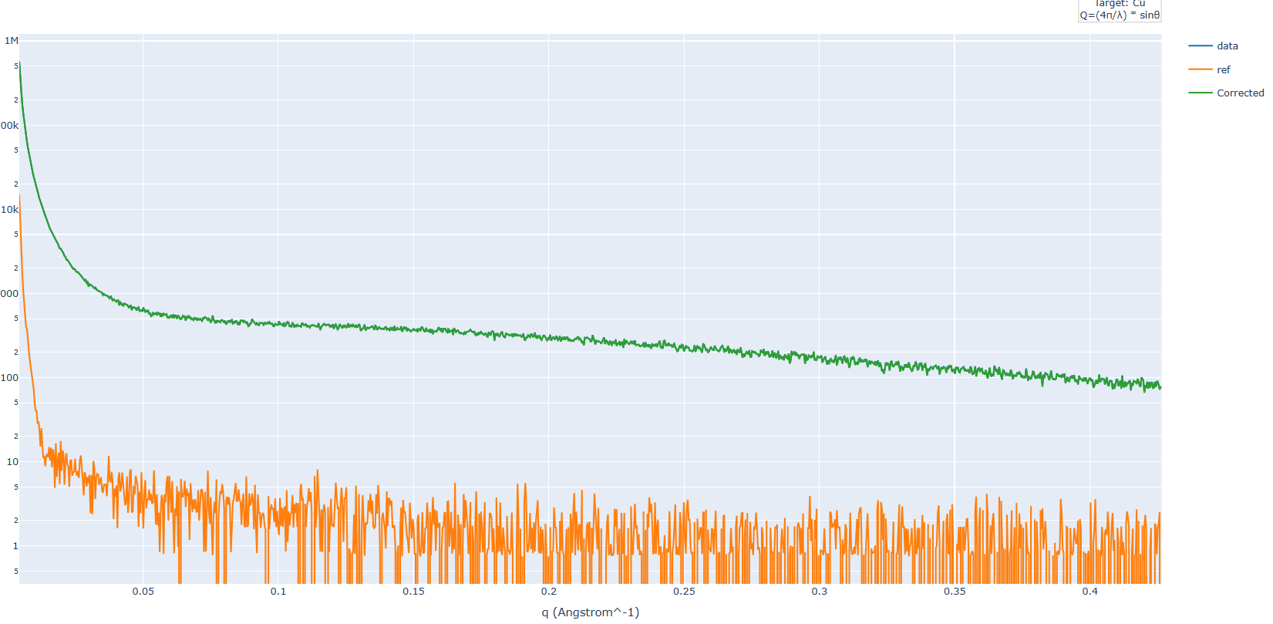 htmlファイル
 |  | 構造化ファイル | Profile0.txt | -- | rasxのみ
 |  | 構造化ファイル | MeasurementConditions0.xml | -- | rasxのみ
 |  | 代表画像ファイル | sample_data.png | -- | 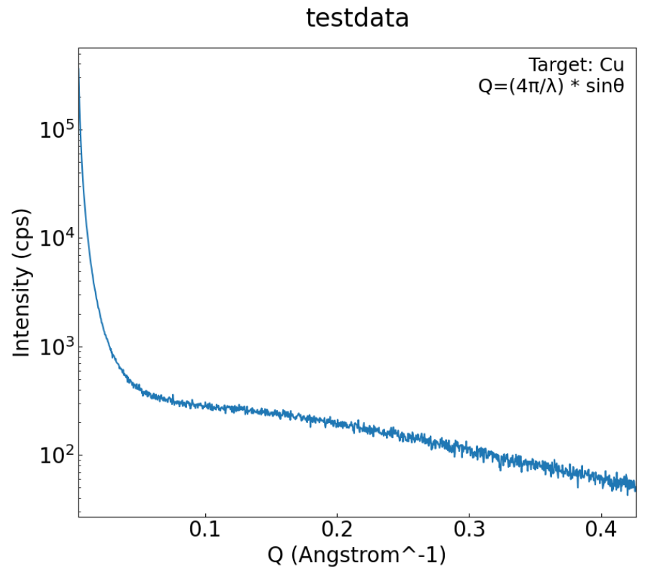 バックグラウンド除去後のデータプロット（q vs. Corrected Intensity、y軸対数スケール） - ターゲットの種類（例：Target: Cu） - qの計算式（例：q = (4π/λ) * sin(θ)）
 |  | 画像ファイル | sample_data_raw_ref.png | -- | 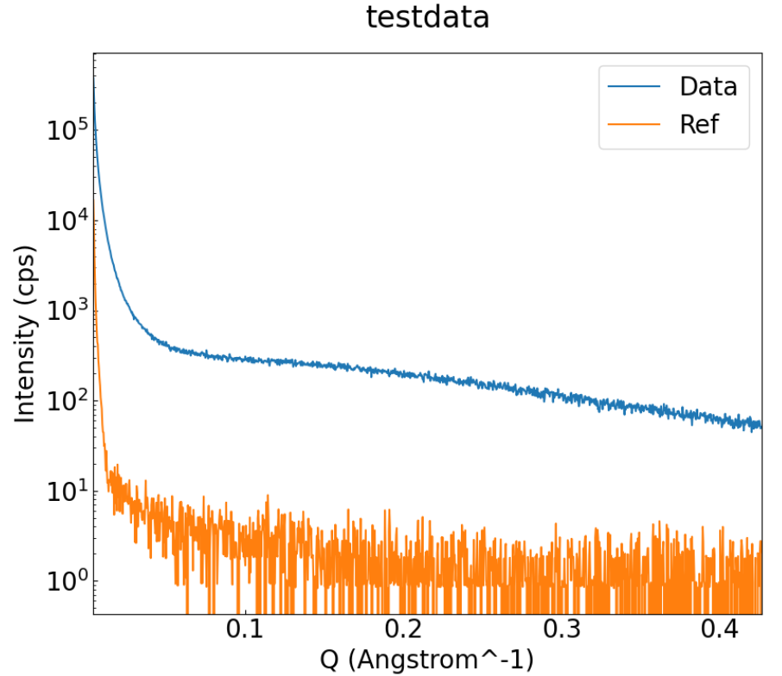 生データとリファレンスデータの比較プロット

SAXS_fittingテンプレート
 | 必須 | 内容 |  |  | 備考
入力ファイル | o | (例) sample_data.ras
出力ファイル（項目） |  | ファイル種別 | ファイル名 | 処理内容
出力ファイル |  | データファイル | sample_data.ras | -- | 生の強度データ(.ras, .rasxファイル)
 |  | メタデータファイル | metadata.json | --
 |  | 構造化ファイル | sample_data.csv | -- | 数字データファイル - q (nm^-1): スキャンベクトル [nm-1] - Experimental Intensity (counts): 実験で測定された散乱強度 [counts] - Fitted Intensity (counts): フィッティングモデルによる予測強度 [counts]
 |  | 構造化ファイル | sample_data_fitting.html (フィッティングプロット) 'sample_data_raw.html (生データプロット) | -- | 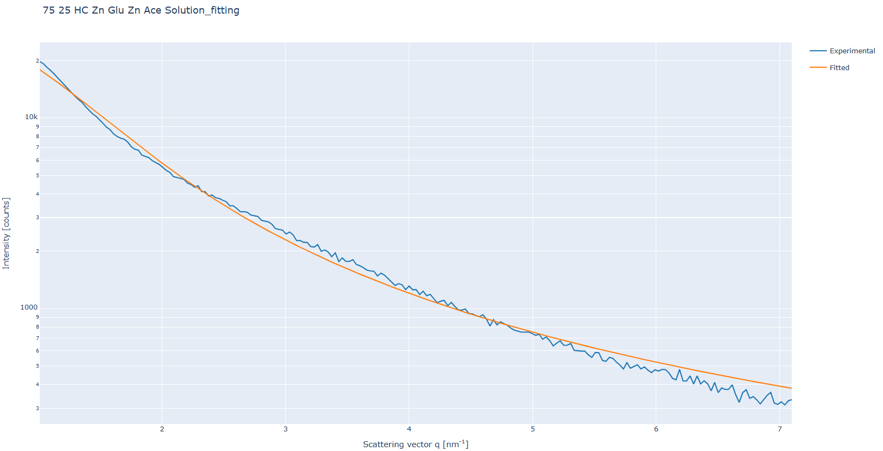 htmlファイル
 |  | 構造化ファイル | sample_data_fitting.log |  | ログファイル
 |  | 構造化ファイル | saxs_fitting_results.csv |  | フィッティング結果
 |  | 構造化ファイル | Profile0.txt | -- | rasxのみ
 |  | 構造化ファイル | MeasurementConditions0.xml | -- | rasxのみ
 |  | 代表画像ファイル | sample_data_fitting.png | -- | 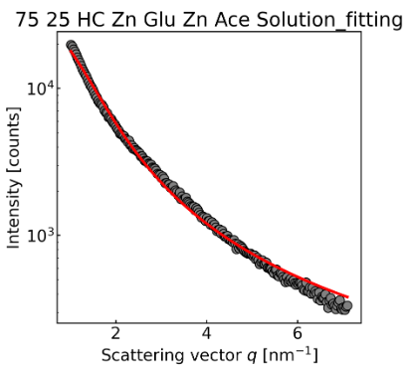 フィッティング処理後のデータプロット （q vs. Fitted Intensity、y軸対数スケール）
 |  | 画像ファイル | sample_data_raw_ref.png | -- | 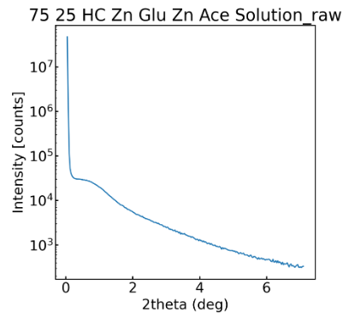 生データ(フィッティング処理前)のデータプロット （2theta (deg) vs. Intensity、y軸対数スケール）

SAXS_fitting_CSVテンプレート
 | 必須 | 内容 |  |  | 備考
入力ファイル | o | (例) sample_data.ras
出力ファイル（項目） |  | ファイル種別 | ファイル名 | 処理内容
出力ファイル |  | データファイル | sample_data.ras | -- | 生の強度データ(.ras, .rasxファイル)
 |  | メタデータファイル | metadata.json | --
 |  | 構造化ファイル | sample_data.csv | -- | 数字データファイル - q (nm^-1): スキャンベクトル [nm-1] - Experimental Intensity (counts): 実験で測定された散乱強度 [counts] - Fitted Intensity (counts): フィッティングモデルによる予測強度 [counts]
 |  | 構造化ファイル | sample_data_fitting.html (フィッティングプロット) 'sample_data_raw.html (生データプロット) | -- | htmlファイル
 |  | 構造化ファイル | sample_data_fitting.log |  | ログファイル
 |  | 構造化ファイル | saxs_fitting_results.csv |  | フィッティング結果
 |  | 代表画像ファイル | sample_data_fitting.png | -- | フィッティング処理後のデータプロット （q vs. Fitted Intensity、y軸対数スケール）
 |  | 画像ファイル | sample_data_raw_ref.png | -- | 生データ(フィッティング処理前)のデータプロット （2theta (deg) vs. Intensity、y軸対数スケール）

